Checklist - Task Checklist（S1，S
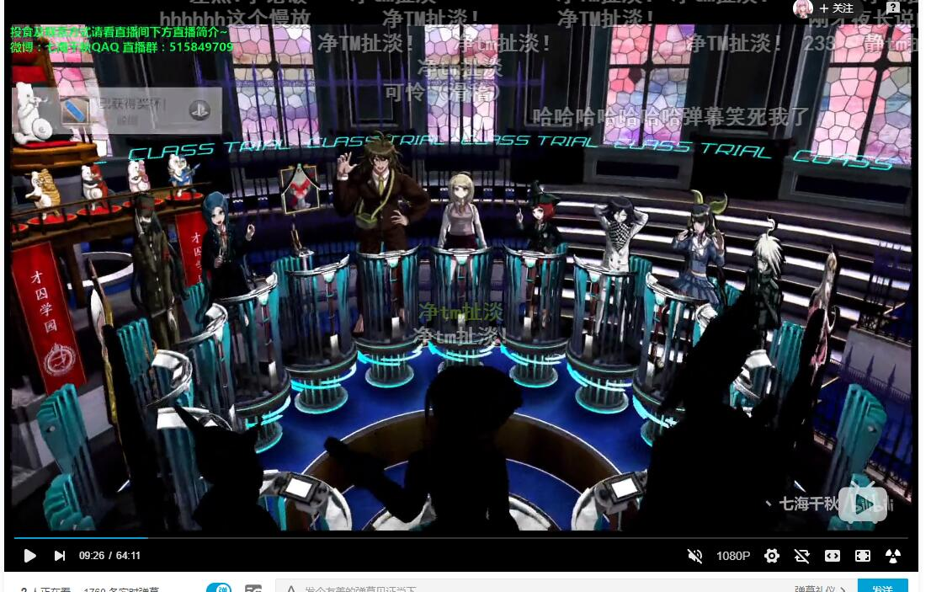
Task Cecklist（S1，S2MUST，S3，S4，S5 Sould，S6—— Can）
Status | Type | Date | Task | Assign to | Priority | Severity | Estimated Time(/h) | Spent Time(/h)
Open | Task | 2020.01 | 角色在场景中上下左右移动，摄像机左右跟随，从固定角度往下看 | Programmer Backlog |  | S1
Open | Task | 2020.01 | 3D场景的Camera动画，能够绘制曲线，具有一个镜头控制器并且指定播放 | Programmer Backlog |  | S1
Open | Task | 2020.01 | 游戏UI逻辑，从游戏开始到结束，对话，调查，指正，Option之间的跳转逻辑 | Designer Backlog |  | S1
Open | Task | 2020.01 | 玩家在搜查阶段的时候可以有一个助手，玩家可以询问助手获得提示，助手不会在搜查阶段全程存在 | Programmer Backlog |  | S2
Open | Task | 2020.01 | 当收集了所有的道具之后，助手会提示玩家已经没有可探索的物品 | Programmer Backlog |  | S2
Open | Task | 2020.01 | 当还有可以探索的道具时，助手会提示玩家还有可探索的物品，并且有对于可探索的物品的多次提示，提示的内容会越来越详细 | Programmer Backlog |  | S3
Open | Task | 2020.01 | 玩家可以可以收集证据，需要有一个证据栏，当选中某个道具的时候可以显示介绍 | Programmer Backlog |  | S3
Open | Task | 2020.01 | 玩家在与角色对峙的时候，可以对他出示证据 | Programmer Backlog |  | S2

Open | Task | 2020.01 | 玩家可以针对某一个道具进行进一步的指示 | Programmer Backlog |  | S2
Open | Task | 2020.01 | 争锋相对功能 | Programmer Backlog |  | S2
Open | Task | 2020.01 | 剧情回放功能 | Programmer Backlog |  | S2
Open | Task | 2020.01 | 当回到一个没有可探索的区域时，助手会提示玩家已经没有可探索的物品 | Programmer Backlog |  | S3
Open | Task | 2020.01 | 场景的天气变化 | Programmer Backlog |  | S5
Open | Task | 2020.01 | 对话环节的天气变化 | Programmer Backlog |  | S5
In Progress | Task | 2019.12 | Unity，声音系统，固定音量播放 | Kong Weihang | P1_MUST | S1 | 0
In Progress | Task | 2019.12 | Unity，镜头控制，跟着角色移动 | Programmer Backlog | P2_MUST | S1 | 2
In Progress | Task | 2019.12 | Unity，场景切换，从游戏开始界面，切换到游戏场景，游戏关闭 | Programmer Backlog | P2_MUST | S1 | 6
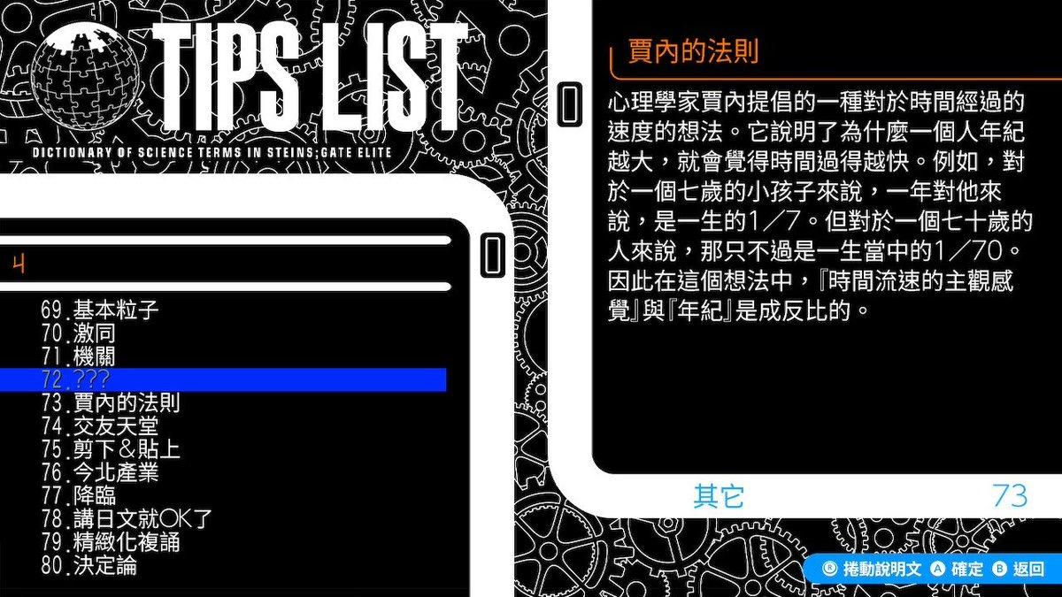
In Progress | Task | 2019.12 | Unity，文字控制符，立绘的移动 | Programmer Backlog | P4_SHOULD | S1 | 4
In Progress | Task | 2019.12 | Unity，虚拟摇杆，角色在场景中可移动 | Wen Yangwei | P1_MUST | S1 | 4 | 6
In Progress | Task | 2019.12 | Unity，角色可以与场景中的道具相交互，触发一个事件 | Wen Yangwei | P3_MUST | S1 | 6
In Progress | Task | 2019.12 | Unity，剧情分支，选项，实现label和jump这两个node的功能 | Wen Yangwei | P2_MUST | S1 | 6
In Progress | Task | 2019.12 | Unity，UI框架，提供显示提示框，对话框，选择框和漂浮选择框 | Zhang Jinze | P2_MUST | S1 | 2
In Progress | Task | 2019.12 | Unity，更新资源管理系统，提供对于UI和场景的接口，整合Addressable | Zhang Jinze | P1_MUST | S1 | 10
In Progress | Task | 2019.12 | Unity，文字控制符，颜色控制，播放对应颜色，字体调整，调整字体大小 | Zhang Jinze | P4_SHOULD | S1 | 4
In Progress | Task | 2019.12 | Unity，文字控制符，对话中停顿 | Zhang Jinze | P4_SHOULD | S1 | 4
In Progress | Task | 2019.12
Open | Task | 2019.12 | Editor，剧情分支，选项编辑，实现label和jump | Kong Weihang | P1_MUST | S1 | 4 | 4
Open | Task | 2019.12 | Editor，文字控制符，字体调整，调整字体大小 | Kong Weihang | P2_MUST | S1 | 2 | 0.5
Open | Task | 2019.12 | Editor，文字控制符，对话中停顿，可以调整等待的时长 | Kong Weihang | P2_MUST | S1 | 2
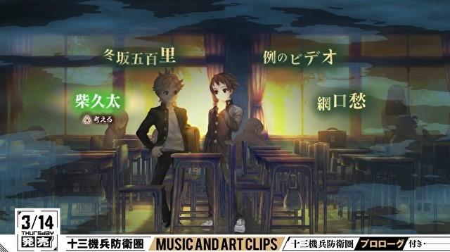
Open | Task | 2019.12 | Unity，文字控制符，追问功能 | Programmer Backlog | P4_SHOULD | S1 | 4
Open | Task | 2019.12 | Unity，文字控制符，Tips功能，当运行到这个字的时候提示加入到Tips中，Tips显示功能，作为设置的一个选项 | Programmer Backlog | P4_SHOULD | S1 | 8
Open | Task | 2019.12 | Unity，输入系统，提供虚拟摇杆，手柄，PC输入 | Programmer Backlog | P5_SHOULD |  | 10
Open | Task | 2019.12 | Unity，剧情数据结构，json读取，在UI上显示基础对话，只显示名字和内容 | Wen Yangwei | P2_MUST | S1 | 6
Open | Task | 2019.12 | Unity，对话框打字机效果 | Zhang Jinze | P3_MUST | S1 | 2
Open | Task | 2019.12 | Unity，图片资源管理 | Zhang Jinze | P2_MUST |  | 4
Open | Task | 2019.12
Open | Task | 2019.12
Resolve | Task | 2019.12 | Editor，文字控制符，立绘的移动，选择移动的方式、和位移 | Kong Weihang | P2_MUST | S1 | 2
Resolve | Task | 2019.12 | Editor，文字控制符，Tips功能 | Kong Weihang | P2_MUST | S1 | 2
Resolve | Task | 2019.12 | Editor，表格编辑功能 | Kong Weihang | P1_MUST | S1 | 10 | 10
Resolve | Task | 2019.12 | Editor，输出表格 | Kong Weihang | P1_MUST | S1 | 4 | 6
Resolve | Task | 2019.12 | Editor，重构窗口架构，提供一个基类，方便未来窗口类开发 | Kong Weihang | P2_MUST | S2 | 6 | 16
Resolve | Task | 2019.12 | Editor，Tips编辑功能 | Programmer Backlog | P2_MUST | S1 | 4
Resolve | Task | 2019.12 | Editor，优化显示，对于不同的类型，制作一个可缩略的选项 | Programmer Backlog | P3_MUST | S4 | 6
Resolve | Task | 2019.12 | Editor，增加对于jump和label的提示，禁止死循环 | Programmer Backlog | P2_MUST | S2 | 6
 |  |  | Current time percentage 时间百分比(%) | 62.50 | 150.00 | 240.00

 |  |  | All Task Estimated Time总任务预计时间 | 130.00 | Estimated Time Rate 预计时间比 | 1.85
 |  |  | All time we have总工作时长 | 240.00 | Current Time Rate 目前时间比 | 1.83
 |  |  | Current Finished Task Actually Time当前完成的任务时间 | 42.50 | Expected total required length according to current time rate | 160.06
 |  |  | Current Finished And Progressing Task Estimated Time当前结束的和进行中的任务所预期的时间 | 82.00 | Overtime超时 | -79.94
 |  |  | Current Spent Time当前消耗时间 | 150.00
Artist Task Cecklist
FALSE
FALSE |  |  | 游戏设置UI | Artist Backlog |  | S2 | S2
FALSE |  |  | 游戏证物栏UI | Artist Backlog |  | S3 | S3
FALSE |  |  | 角色移动动画，只需要主角 | Artist Backlog |  | S1 | S1

Designer Task Cecklist
FALSE |  |  | 游戏场景列表，需要逸凡写出具体的文档 | Designer Backlog |  | S2 | S2

